Тест-кейс Кимсанбаев
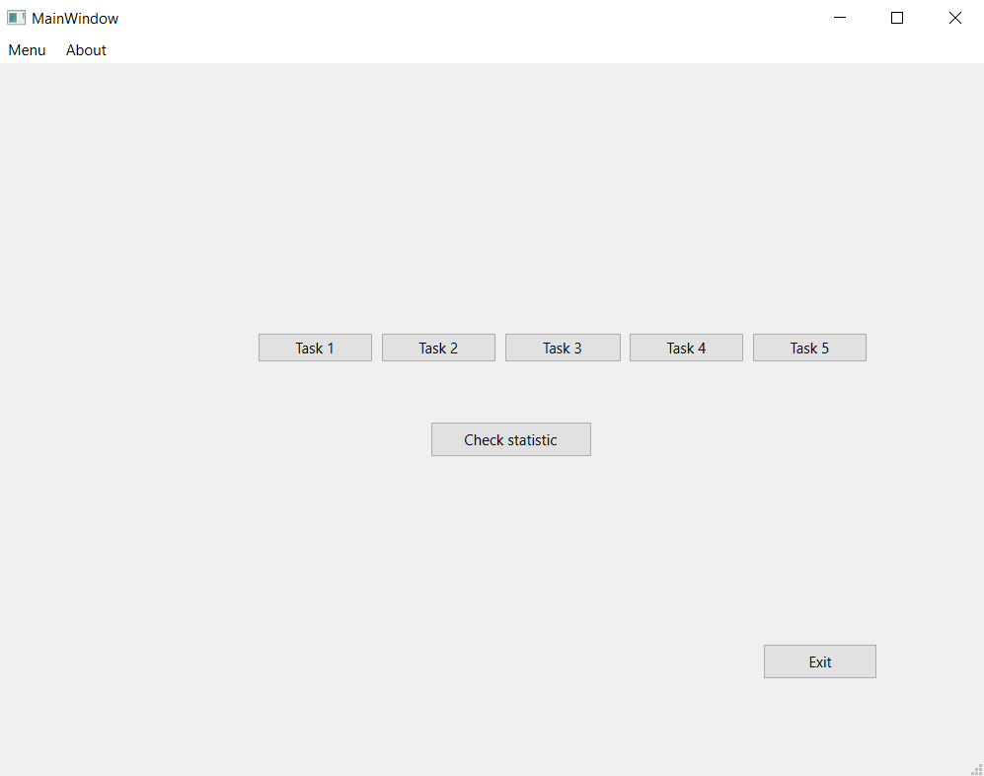
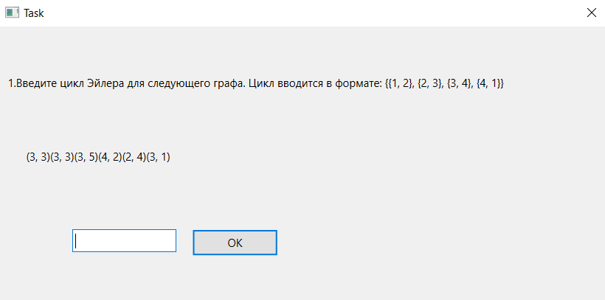
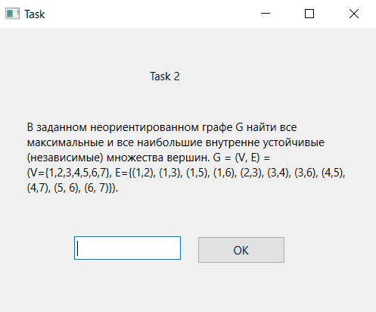
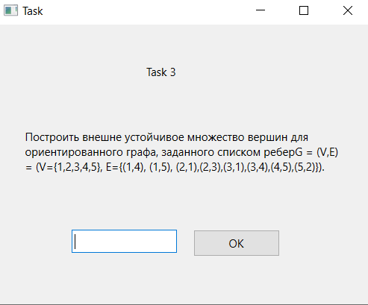
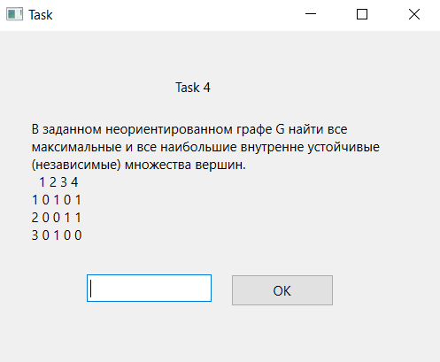
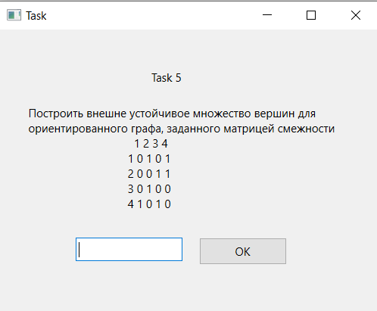
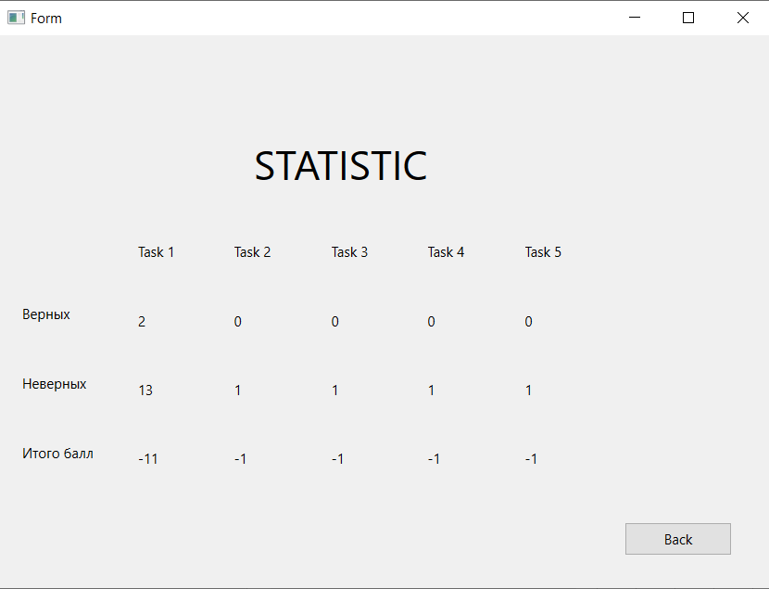
Название | Кнопки окна заданий
№ дефекта |  | № тест-кейса | Z01, Z02, Z03, Z04, Z05, Z06
Проект | ABESS-Project | Компонент | Окна с заданиями
Статус | Closed | Номер версии | от 06.06.2023
Важность: | Minor | Приоритет: | Low
Назначен на |  | Автор | Кимсанбаев
Описание | Шаги воспроизведения 1 Запустить приложение ABESS-Project 2 Нажать на каждую из кнопок в окне заданий (Task 1, Task 2, Task 3, Task 4, Task 5) Ожидаемый результат: Вывод задания на экране Наблюдаемый результат: Задание выводится на экран Шаги воспроизведения 1 Запустить приложение ABESS-Project 2 Нажать на кнопку Check statistic в окне заданий Ожидаемый результат: Вывод статистики по всем задачам на экран Наблюдаемый результат: Статистика по всемя задачам выводится Шаги воспроизведения 1 Запустить приложение ABESS-Project 2 Нажать на кнопку Exit в окне заданий Ожидаемый результат: Выход из приложения Наблюдаемый результат: Приложение закрылось
Вложения | скрин окна заданий

